Sheet1
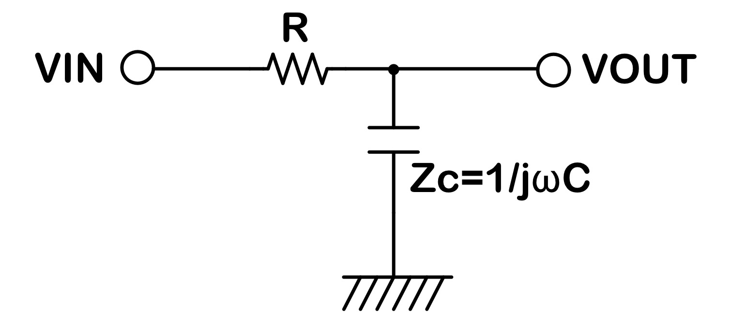
周波数 | 伝達関数の絶対値 | ゲイン | R | 1 | kΩ
1 | 0.99999999045 | -8.2983052973E-08 | C | 0.022 | uF
2 | 0.99999996178 | -3.3193220026E-07 | fc | 7.234 | kHz
3 | 0.99999991402 | -7.4684741465E-07
4 | 0.99999984714 | -1.3277286476E-06
5 | 0.99999976116 | -2.0745758341E-06
6 | 0.99999965606 | -2.9873888877E-06
7 | 0.99999953187 | -4.0661677016E-06
8 | 0.99999938856 | -5.3109121563E-06
9 | 0.99999922614 | -6.7216221054E-06
10 | 0.99999904462 | -8.2982973904E-06
20 | 0.99999617851 | -3.319309442E-05
30 | 0.99999140171 | -7.4684105693E-05
40 | 0.99998471431 | -0.00013277085554
50 | 0.99997611641 | -0.00020745267808
60 | 0.99996560818 | -0.00029872871718
70 | 0.99995318978 | -0.00040659792657
80 | 0.99993886143 | -0.00053105906979
90 | 0.99992262339 | -0.00067211072035
100 | 0.99990447592 | -0.00082975126166
200 | 0.99961806784 | -0.0033180542903
300 | 0.99914126746 | -0.0074620604453
400 | 0.99847489171 | -0.013257034058
500 | 0.99762007881 | -0.020696370427
600 | 0.99657828295 | -0.029771620817
700 | 0.99535126741 | -0.040472524249
800 | 0.99394109639 | -0.052787045845
900 | 0.99235012544 | -0.066701421431
1000 | 0.99058099071 | -0.082200208034
2000 | 0.96384469161 | -0.31985880347
3000 | 0.92372378316 | -0.68915748864
4000 | 0.87513454566 | -1.1585034436
5000 | 0.822637497 | -1.6958299722
6000 | 0.76971553562 | -2.2733949547
7000 | 0.71864932935 | -2.8696595075
8000 | 0.67072061131 | -3.4691669509
9000 | 0.62650543598 | -4.0615031284
10000 | 0.58613430888 | -4.6400571363
20000 | 0.34014743441 | -9.3666560078
30000 | 0.23442423342 | -12.59994991
40000 | 0.17797063801 | -14.993032853
50000 | 0.14319524123 | -16.881428291
60000 | 0.11970495538 | -18.437757418
70000 | 0.10279983777 | -19.760151414
80000 | 0.090061460647 | -20.909220276
90000 | 0.080122858212 | -21.924871331
100000 | 0.072154590657 | -22.834720656
200000 | 0.036147938031 | -28.838329418
300000 | 0.024107377073 | -32.357000782
400000 | 0.018082831821 | -34.854671137
500000 | 0.014467116987 | -36.792360133
600000 | 0.012056316341 | -38.375707305
700000 | 0.010334184699 | -39.714475615
800000 | 0.00904252478 | -40.874205849
900000 | 0.0080378687738 | -41.897181768
1000000 | 0.0072341262974 | -42.812278267
2000000 | 0.0036171341346 | -48.832707719
3000000 | 0.0024114315204 | -52.354501332
4000000 | 0.0018085759409 | -54.853265016
5000000 | 0.0014468616046 | -56.791460162
6000000 | 0.0012057183894 | -58.375082305
7000000 | 0.0010334731045 | -59.714016422
8000000 | 0.00090428907965 | -60.873854275
9000000 | 0.00080381258422 | -61.896903978
10000000 | 0.0007234313702 | -62.812053257

